Troškovnik
R.B. | Opis stavke | J.mj. | Količina | Iznos | UKUPNO

 | I. RUŠENJE I DEMONTAŽE

1. | Demontaža postojećih dotrajalih unutarnjih vrata kpl s dovratnikom. vel. otvora 88/210 cm | kom | 4.00 |  | 0.00

2. | Razbijanje podnih keramičkih pločica u hodniku, garderobi i teretani zajedno sa veznim materijalom, utovar u vozilo i odvoz na deponiju. | m2 | 72.00 |  | 0.00

3. | Razbijanje cementnog estriha d=6 cm u hodniku, garderobi i teretani, utovar materijala u vozilo i odvoz nadeponiju. Ukoliko se nakon skidanje obloge poda ustanovi da je estrih u dobrom stanju isti nije potrebno štemati. | m2 | 72.00 |  | 0.00

4. | Skidanje postojeće obloge poda od pečene opeke u ostavi 1. U cijenu uključeno odvoženje ruševnog materijala na deponiju. | m2 | 15.00 |  | 0.00
 | RUŠENJE I DEMONTAŽE UKUPNO: |  |  |  | 0.00

 | II. BETONSKI I ARMIRANO-BETONSKI RADOVI

1. | Betoniranje podne ploče, ispod hidroizolacije betonom MB-30, debljine 12 cm, armirane mrežom MA 500/560 (mreža Q-188) što uključiti u cijenu po m3 sa zaglađenom gornjom površinom. | m3 | 12.00 |  | 0.00

2. | Izvedba plivajućeg cementnog estriha M-25 (površine zaglađene "helikopterom", za ljepljenje keramičkih pločica), debljine 4-6 cm, položenog na uključivo ploče elastificiranog ekspandiranog polistirena (g= 15 kg/m3) debljine 2+4= 6 cm (sa izmjeničnim preklopima), preko kojih se polaže PE-folija debljine 0,2 mm. Uključivo ulaganje trake od polistirena debljine 1 cm u rešku između zida i estriha. Obračun se vrši po m2 kompletne izvedbe (estrih, polistiren, folija). | m2 | 87.00 |  | 0.00
 | BETONSKI I ARMIRANO-BETONSKI RADOVI UKUPNO: |  |  |  | 0.00

 | III. ZIDARSKI RADOVI

1. | Nanošenje sloja za reguliranje upojnosti i poboljšanje prijanjanja na dijelu fasade u kontaktu sa tlom, a u visini dizanja kapilarne vlage. Specijalni temeljni mort za prskanje za sanacijske žbuke. Zidne površine i spojnice očistite od nepričvršćenih dijelova, prljavštine, prašine, bitumena i sličnih sastavnih dijelova koji smanjuju sposobnost prianjanja (npr. čeličnom metlom, pjeskarenjem ili stlačenim zrakom) te ih ostavite da se osuše. U stavku uključeno prethodno čišćenje sljubnica do dubine 10mm. | m2 | 60.00 |  | 0.00
 | 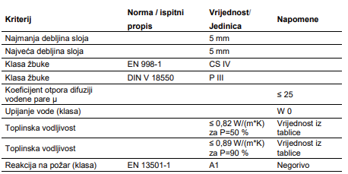

2. | Nanošenje izravnavajućeg sloja, temeljne žbuke za sanaciju zidova opterećenih vlagom, u sloju od min 2 cm na dijelu fasade u kontaktu sa tlom, a u visini dizanja kapilarne vlage. Podloga mora biti čvrsta, nosiva, nemasna, bez prašine, mineralna, upijajuća, suha ili mat vlažna. | m2 | 60.00 |  | 0.00
 | 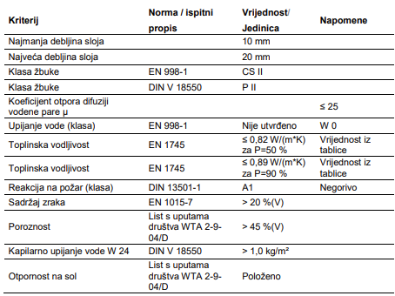

3. | Nanošenje sloja fine sanacijske žbuke za sanaciju zidova opterećenih vlagom i solju, u debljini od najmanje 5 mm na dijelu fasade u kontaktu sa tlom, a visini dizanja kapilarne vlage. | m2 | 60.00 |  | 0.00
 | 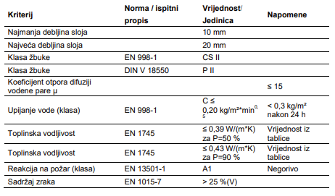

4. | Dobava materijala, izrada grube i fine žbuke i žbukanje svih površina na čistu podlogu. Žbuka spravljana u omjeru pijeska, vapna i cementa 12:6:1. Prije žbukanja zidova podlogu vlažiti da ne isuši žbuku. Stavka uključuje sav potreban glavni, pomoćni materijal i rad. Obračun prema m² zida. | m2 | 130.00 |  | 0.00

5. | Zidanje pregradnih zidova opekom d=10 cm u produžnom mortu (zazidavanje otvora).
 | Obračun po m2 izvedenog zida. | m2 | 2.00 |  | 0.00
 | ZIDARSKI RADOVI UKUPNO: |  |  |  | 0.00

 | IV. IZOLATERSKI RADOVI

1. | Izrada horizontalne izolacije podova u podrumu, u slijedećim slojevima - hladni bitumenski premaz - jedan sloj bitumenske trake za nadzemne i podzemne sustave hidroizolacija sa varenim spojevima preklopa ne manjim od 10 cm | m2 | 87.00 |  | 0.00

2. | Dobava i postava toplinske izolacije podova u podrumu s ekspandiranim polistirenom debljine 3 cm. Polistiren postaviti na hidroizolaciju poda. | m2 | 87.00 |  | 0.00

3. | Dobava i postava PE folije na pod podruma. Preklope traka izvesti minimalno 15 cm. | m2 | 87.00 |  | 0.00
 | IZOLATERSKI RADOVI UKUPNO: |  |  |  | 0.00

 | V. KERAMIČARSKI RADOVI

1. | Opločenje podova protukliznim keramičkim pločicama. Boju, veličinu pločica kao i vrstu pločica određuje projektant. Pločice se polažu na ljepilo, s otvorenim reškama debljine 2 mm, (po principu reška na rešku) koje se popunjavaju vodonepropusnom masom za reške. U cijeni uključen otežani rad oko podnog slivnika izvedbe poda u nagibu.
 | Obračun se vrši po m2 izvedenog poda. | m2 | 87.00 |  | 0.00
 | Obračun se vrši po m’ izvedenog sokla | m’ | 80.00 |  | 0.00
 | KERAMIČARSKI RADOVI UKUPNO: |  |  |  | 0.00

 | VI. STOLARSKI RADOVI

1. | Dobava i ugradnja jednokrilnih unutrašnjih punih vrata :
 | a) vel. 80x220 cm (D) | kom | 4.00 |  | 0.00
 | STOLARSKI RADOVI UKUPNO: |  |  |  | 0.00

 | VII. SOBOSLIKARSKO-LIČILAČKI RADOVI

1. | Pjeskarenje postojećih cijevi grijanja i radijatora | m' | 75.00 |  | 0.00

2. | Bojanje cijevi centralnog grijanja i radijatora uljanom bojom otpornom na visoke temperature. Uključivo potrebne predradnje. | m' | 75.00 |  | 0.00

3. | Gletanje i bojanje ožbukanih zidova poludisperzivnim bojama, u dva premaza sa svim potrebnim brušenjima, gletanjima te čišćenjem i otprašivanjem podloge i impregnacijom. Boja u dogovoru s projektantom, obavezna izrada do 3 uzorka vel. cca 1 m2 u prostoru prije konačnog odabira boje. | m2 | 190.00 |  | 0.00

4. | Gletanje i bojanje ožbukanog stropa hodnika podruma poludisperzivnim bojama, u dva premaza sa svim potrebnim brušenjima, gletanjima te čišćenjem i otprašivanjem podloge i impregnacijom. Boja u dogovoru s projektantom, obavezna izrada do 3 uzorka vel. cca 1 m2 u prostoru prije konačnog odabira boje. | m2 | 25.00 |  | 0.00

5. | Gletanje i bojanje stropa i zidova stepeništa podruma poludisperzivnim bojama, u dva premaza sa svim potrebnim brušenjima, gletanjima te čišćenjem i otprašivanjem podloge i impregnacijom.U cijenu je uključeno prethodno skidanje postojeće dotrajale boje. Boja u dogovoru s projektantom, obavezna izrada do 3 uzorka vel. cca 1 m2 u prostoru prije konačnog odabira boje. | m2 | 20.00 |  | 0.00
 | SOBOSLIKARSKO-LIČILAČKI RADOVI UKUPNO: |  |  |  | 0.00

